27
 |  | ^2:
Promedio: | 30,000 | 45,000
σ: | 3750 | 14062500
Nivel de confianza: | 0.95
α: | 0.05
$$z_{α / 2 }$$
α/2: | 0.025
 | 1.9599639845 | 3.8414588207

ME: | 500 | 200 | 100
(ME)^2: | 250000 | 40000 | 10000

a) | n: | 217

b) | n: | 1351

c) | n: | 5403

d) | No, los costos serían más elevados, la n se vuelve exponencialmente más grande, recomendaría hacerla con margen de error de 500.

37
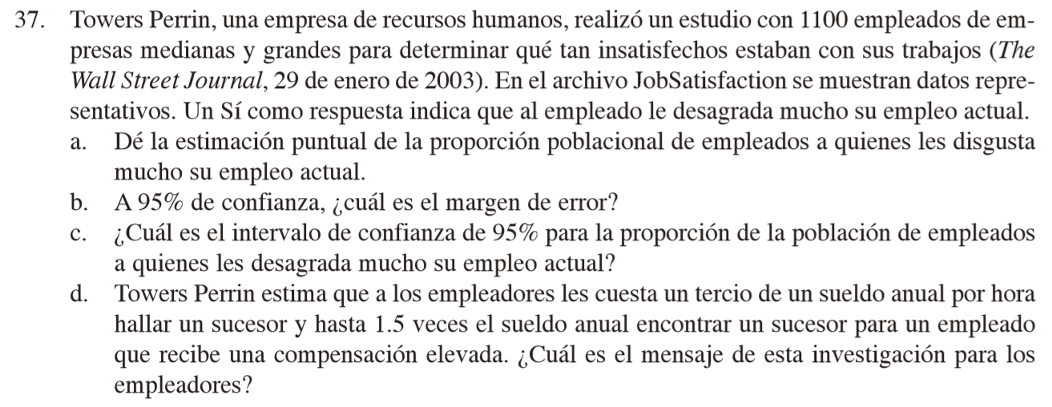
 |  |  |  |  | Response
 |  |  |  |  | Yes
 |  |  |  |  | No
 |  |  |  |  | Yes
 |  |  |  |  | No
 |  |  |  |  | Yes
 |  |  |  |  | Yes
 |  |  |  |  | No
 |  |  |  |  | No
 |  |  |  |  | Yes
 |  |  |  |  | Yes
 |  |  |  |  | Yes
 |  |  |  |  | Yes
 |  |  |  |  | No
 |  |  |  |  | No
 |  |  |  |  | No
 |  |  |  |  | No
 |  |  |  |  | Yes
 |  |  |  |  | No
 |  |  |  |  | No
 |  |  |  |  | No
 |  |  |  |  | No
 |  |  |  |  | No
 |  |  |  |  | Yes
n: | 1100 |  |  |  | No
 |  |  |  |  | No
Yes: | 473 |  |  |  | Yes
No: | 627 |  |  |  | No
 | 1100 |  |  |  | No
 |  |  |  |  | No
 |  |  |  |  | Yes
a) | p barra: | 0.43 |  |  | No
 |  | 0.57 |  |  | No
 |  |  |  |  | No
b) | Nivel de con: | 0.95 |  |  | No
 | alpha: | 0.05 |  |  | Yes
 | alpha/2: | 0.025 |  |  | No
 | z_(alpha/2): | 1.9599639845 |  |  | No
 | ME: | 0.029256569689 |  |  | No
 |  |  |  |  | No
c) | Intervalo: | 0.40074343031 | a | 0.45925656969 | Yes
 |  |  |  |  | No
d) | Es menos costoso hacer que a tus empleados les guste el lugar en donde trabajan que encontrar un remplazo. |  |  |  | No
 |  |  |  |  | No
 |  |  |  |  | Yes
 |  |  |  |  | No
 |  |  |  |  | No
 |  |  |  |  | Yes
 |  |  |  |  | Yes
 |  |  |  |  | Yes
 |  |  |  |  | No
 |  |  |  |  | No
 |  |  |  |  | Yes
 |  |  |  |  | Yes
 |  |  |  |  | No
 |  |  |  |  | Yes
 |  |  |  |  | Yes
 |  |  |  |  | No
 |  |  |  |  | No
 |  |  |  |  | No
 |  |  |  |  | No
 |  |  |  |  | No
 |  |  |  |  | Yes
 |  |  |  |  | Yes
 |  |  |  |  | No
 |  |  |  |  | Yes
 |  |  |  |  | Yes
 |  |  |  |  | No
 |  |  |  |  | Yes
 |  |  |  |  | No
 |  |  |  |  | Yes
 |  |  |  |  | Yes
 |  |  |  |  | No
 |  |  |  |  | No
 |  |  |  |  | No
 |  |  |  |  | Yes
 |  |  |  |  | No
 |  |  |  |  | Yes
 |  |  |  |  | No
 |  |  |  |  | Yes
 |  |  |  |  | No
 |  |  |  |  | No
 |  |  |  |  | No
 |  |  |  |  | No
 |  |  |  |  | No
 |  |  |  |  | Yes
 |  |  |  |  | No
 |  |  |  |  | Yes
 |  |  |  |  | No
 |  |  |  |  | Yes
 |  |  |  |  | Yes
 |  |  |  |  | Yes
 |  |  |  |  | Yes
 |  |  |  |  | No
 |  |  |  |  | No
 |  |  |  |  | No
 |  |  |  |  | Yes
 |  |  |  |  | Yes
 |  |  |  |  | Yes
 |  |  |  |  | Yes
 |  |  |  |  | No
 |  |  |  |  | Yes
 |  |  |  |  | Yes
 |  |  |  |  | No
 |  |  |  |  | No
 |  |  |  |  | No
 |  |  |  |  | No
 |  |  |  |  | Yes
 |  |  |  |  | No
 |  |  |  |  | No
 |  |  |  |  | No
 |  |  |  |  | Yes
 |  |  |  |  | Yes
 |  |  |  |  | No
 |  |  |  |  | No
 |  |  |  |  | No
 |  |  |  |  | No
 |  |  |  |  | No
 |  |  |  |  | Yes
 |  |  |  |  | No
 |  |  |  |  | Yes
 |  |  |  |  | No
 |  |  |  |  | No
 |  |  |  |  | No
 |  |  |  |  | No
 |  |  |  |  | No
 |  |  |  |  | Yes
 |  |  |  |  | No
 |  |  |  |  | No
 |  |  |  |  | No
 |  |  |  |  | No
 |  |  |  |  | No
 |  |  |  |  | Yes
 |  |  |  |  | Yes
 |  |  |  |  | No
 |  |  |  |  | Yes
 |  |  |  |  | No
 |  |  |  |  | No
 |  |  |  |  | No
 |  |  |  |  | Yes
 |  |  |  |  | No
 |  |  |  |  | No
 |  |  |  |  | Yes
 |  |  |  |  | Yes
 |  |  |  |  | No
 |  |  |  |  | No
 |  |  |  |  | No
 |  |  |  |  | Yes
 |  |  |  |  | Yes
 |  |  |  |  | Yes
 |  |  |  |  | Yes
 |  |  |  |  | No
 |  |  |  |  | Yes
 |  |  |  |  | Yes
 |  |  |  |  | Yes
 |  |  |  |  | Yes
 |  |  |  |  | Yes
 |  |  |  |  | Yes
 |  |  |  |  | No
 |  |  |  |  | Yes
 |  |  |  |  | No
 |  |  |  |  | No
 |  |  |  |  | Yes
 |  |  |  |  | Yes
 |  |  |  |  | Yes
 |  |  |  |  | No
 |  |  |  |  | No
 |  |  |  |  | No
 |  |  |  |  | No
 |  |  |  |  | No
 |  |  |  |  | No
 |  |  |  |  | No
 |  |  |  |  | No
 |  |  |  |  | No
 |  |  |  |  | No
 |  |  |  |  | Yes
 |  |  |  |  | No
 |  |  |  |  | Yes
 |  |  |  |  | Yes
 |  |  |  |  | Yes
 |  |  |  |  | Yes
 |  |  |  |  | No
 |  |  |  |  | No
 |  |  |  |  | Yes
 |  |  |  |  | No
 |  |  |  |  | No
 |  |  |  |  | No
 |  |  |  |  | No
 |  |  |  |  | No
 |  |  |  |  | Yes
 |  |  |  |  | Yes
 |  |  |  |  | No
 |  |  |  |  | No
 |  |  |  |  | No
 |  |  |  |  | Yes
 |  |  |  |  | Yes
 |  |  |  |  | No
 |  |  |  |  | Yes
 |  |  |  |  | Yes
 |  |  |  |  | Yes
 |  |  |  |  | No
 |  |  |  |  | No
 |  |  |  |  | Yes
 |  |  |  |  | Yes
 |  |  |  |  | No
 |  |  |  |  | No
 |  |  |  |  | No
 |  |  |  |  | No
 |  |  |  |  | Yes
 |  |  |  |  | No
 |  |  |  |  | No
 |  |  |  |  | No
 |  |  |  |  | Yes
 |  |  |  |  | No
 |  |  |  |  | No
 |  |  |  |  | Yes
 |  |  |  |  | Yes
 |  |  |  |  | No
 |  |  |  |  | Yes
 |  |  |  |  | Yes
 |  |  |  |  | No
 |  |  |  |  | Yes
 |  |  |  |  | No
 |  |  |  |  | No
 |  |  |  |  | No
 |  |  |  |  | No
 |  |  |  |  | No
 |  |  |  |  | No
 |  |  |  |  | Yes
 |  |  |  |  | No
 |  |  |  |  | Yes
 |  |  |  |  | No
 |  |  |  |  | Yes
 |  |  |  |  | Yes
 |  |  |  |  | Yes
 |  |  |  |  | No
 |  |  |  |  | No
 |  |  |  |  | No
 |  |  |  |  | No
 |  |  |  |  | No
 |  |  |  |  | Yes
 |  |  |  |  | Yes
 |  |  |  |  | Yes
 |  |  |  |  | No
 |  |  |  |  | No
 |  |  |  |  | No
 |  |  |  |  | Yes
 |  |  |  |  | Yes
 |  |  |  |  | Yes
 |  |  |  |  | No
 |  |  |  |  | Yes
 |  |  |  |  | Yes
 |  |  |  |  | No
 |  |  |  |  | No
 |  |  |  |  | Yes
 |  |  |  |  | Yes
 |  |  |  |  | No
 |  |  |  |  | No
 |  |  |  |  | No
 |  |  |  |  | No
 |  |  |  |  | Yes
 |  |  |  |  | No
 |  |  |  |  | Yes
 |  |  |  |  | No
 |  |  |  |  | No
 |  |  |  |  | No
 |  |  |  |  | No
 |  |  |  |  | No
 |  |  |  |  | Yes
 |  |  |  |  | No
 |  |  |  |  | Yes
 |  |  |  |  | Yes
 |  |  |  |  | No
 |  |  |  |  | Yes
 |  |  |  |  | Yes
 |  |  |  |  | No
 |  |  |  |  | No
 |  |  |  |  | Yes
 |  |  |  |  | No
 |  |  |  |  | Yes
 |  |  |  |  | Yes
 |  |  |  |  | Yes
 |  |  |  |  | No
 |  |  |  |  | No
 |  |  |  |  | Yes
 |  |  |  |  | No
 |  |  |  |  | No
 |  |  |  |  | Yes
 |  |  |  |  | Yes
 |  |  |  |  | Yes
 |  |  |  |  | Yes
 |  |  |  |  | No
 |  |  |  |  | No
 |  |  |  |  | No
 |  |  |  |  | No
 |  |  |  |  | Yes
 |  |  |  |  | No
 |  |  |  |  | No
 |  |  |  |  | Yes
 |  |  |  |  | Yes
 |  |  |  |  | No
 |  |  |  |  | No
 |  |  |  |  | No
 |  |  |  |  | No
 |  |  |  |  | Yes
 |  |  |  |  | No
 |  |  |  |  | No
 |  |  |  |  | No
 |  |  |  |  | No
 |  |  |  |  | No
 |  |  |  |  | No
 |  |  |  |  | Yes
 |  |  |  |  | No
 |  |  |  |  | Yes
 |  |  |  |  | No
 |  |  |  |  | No
 |  |  |  |  | Yes
 |  |  |  |  | No
 |  |  |  |  | No
 |  |  |  |  | Yes
 |  |  |  |  | No
 |  |  |  |  | No
 |  |  |  |  | Yes
 |  |  |  |  | Yes
 |  |  |  |  | No
 |  |  |  |  | Yes
 |  |  |  |  | No
 |  |  |  |  | No
 |  |  |  |  | Yes
 |  |  |  |  | Yes
 |  |  |  |  | No
 |  |  |  |  | No
 |  |  |  |  | Yes
 |  |  |  |  | No
 |  |  |  |  | No
 |  |  |  |  | No
 |  |  |  |  | Yes
 |  |  |  |  | Yes
 |  |  |  |  | Yes
 |  |  |  |  | Yes
 |  |  |  |  | No
 |  |  |  |  | Yes
 |  |  |  |  | No
 |  |  |  |  | No
 |  |  |  |  | No
 |  |  |  |  | No
 |  |  |  |  | Yes
 |  |  |  |  | No
 |  |  |  |  | Yes
 |  |  |  |  | No
 |  |  |  |  | Yes
 |  |  |  |  | No
 |  |  |  |  | Yes
 |  |  |  |  | No
 |  |  |  |  | Yes
 |  |  |  |  | No
 |  |  |  |  | Yes
 |  |  |  |  | Yes
 |  |  |  |  | No
 |  |  |  |  | No
 |  |  |  |  | Yes
 |  |  |  |  | No
 |  |  |  |  | No
 |  |  |  |  | No
 |  |  |  |  | Yes
 |  |  |  |  | Yes
 |  |  |  |  | No
 |  |  |  |  | No
 |  |  |  |  | No
 |  |  |  |  | Yes
 |  |  |  |  | No
 |  |  |  |  | No
 |  |  |  |  | No
 |  |  |  |  | No
 |  |  |  |  | No
 |  |  |  |  | Yes
 |  |  |  |  | Yes
 |  |  |  |  | Yes
 |  |  |  |  | No
 |  |  |  |  | Yes
 |  |  |  |  | No
 |  |  |  |  | No
 |  |  |  |  | No
 |  |  |  |  | Yes
 |  |  |  |  | No
 |  |  |  |  | Yes
 |  |  |  |  | Yes
 |  |  |  |  | Yes
 |  |  |  |  | No
 |  |  |  |  | No
 |  |  |  |  | No
 |  |  |  |  | No
 |  |  |  |  | Yes
 |  |  |  |  | Yes
 |  |  |  |  | No
 |  |  |  |  | No
 |  |  |  |  | Yes
 |  |  |  |  | Yes
 |  |  |  |  | No
 |  |  |  |  | Yes
 |  |  |  |  | No
 |  |  |  |  | Yes
 |  |  |  |  | Yes
 |  |  |  |  | Yes
 |  |  |  |  | Yes
 |  |  |  |  | Yes
 |  |  |  |  | Yes
 |  |  |  |  | Yes
 |  |  |  |  | Yes
 |  |  |  |  | No
 |  |  |  |  | No
 |  |  |  |  | No
 |  |  |  |  | No
 |  |  |  |  | No
 |  |  |  |  | No
 |  |  |  |  | No
 |  |  |  |  | No
 |  |  |  |  | No
 |  |  |  |  | Yes
 |  |  |  |  | No
 |  |  |  |  | Yes
 |  |  |  |  | No
 |  |  |  |  | Yes
 |  |  |  |  | No
 |  |  |  |  | Yes
 |  |  |  |  | No
 |  |  |  |  | Yes
 |  |  |  |  | No
 |  |  |  |  | No
 |  |  |  |  | Yes
 |  |  |  |  | Yes
 |  |  |  |  | No
 |  |  |  |  | No
 |  |  |  |  | Yes
 |  |  |  |  | Yes
 |  |  |  |  | No
 |  |  |  |  | No
 |  |  |  |  | Yes
 |  |  |  |  | No
 |  |  |  |  | Yes
 |  |  |  |  | No
 |  |  |  |  | No
 |  |  |  |  | Yes
 |  |  |  |  | Yes
 |  |  |  |  | No
 |  |  |  |  | Yes
 |  |  |  |  | Yes
 |  |  |  |  | Yes
 |  |  |  |  | No
 |  |  |  |  | No
 |  |  |  |  | No
 |  |  |  |  | No
 |  |  |  |  | Yes
 |  |  |  |  | No
 |  |  |  |  | No
 |  |  |  |  | No
 |  |  |  |  | No
 |  |  |  |  | Yes
 |  |  |  |  | Yes
 |  |  |  |  | No
 |  |  |  |  | Yes
 |  |  |  |  | No
 |  |  |  |  | Yes
 |  |  |  |  | Yes
 |  |  |  |  | No
 |  |  |  |  | Yes
 |  |  |  |  | No
 |  |  |  |  | Yes
 |  |  |  |  | No
 |  |  |  |  | Yes
 |  |  |  |  | No
 |  |  |  |  | No
 |  |  |  |  | No
 |  |  |  |  | Yes
 |  |  |  |  | Yes
 |  |  |  |  | Yes
 |  |  |  |  | Yes
 |  |  |  |  | Yes
 |  |  |  |  | Yes
 |  |  |  |  | Yes
 |  |  |  |  | No
 |  |  |  |  | Yes
 |  |  |  |  | Yes
 |  |  |  |  | Yes
 |  |  |  |  | Yes
 |  |  |  |  | No
 |  |  |  |  | No
 |  |  |  |  | No
 |  |  |  |  | No
 |  |  |  |  | No
 |  |  |  |  | No
 |  |  |  |  | Yes
 |  |  |  |  | Yes
 |  |  |  |  | No
 |  |  |  |  | No
 |  |  |  |  | Yes
 |  |  |  |  | No
 |  |  |  |  | No
 |  |  |  |  | No
 |  |  |  |  | Yes
 |  |  |  |  | Yes
 |  |  |  |  | Yes
 |  |  |  |  | No
 |  |  |  |  | Yes
 |  |  |  |  | No
 |  |  |  |  | Yes
 |  |  |  |  | No
 |  |  |  |  | No
 |  |  |  |  | Yes
 |  |  |  |  | No
 |  |  |  |  | Yes
 |  |  |  |  | Yes
 |  |  |  |  | Yes
 |  |  |  |  | No
 |  |  |  |  | No
 |  |  |  |  | No
 |  |  |  |  | No
 |  |  |  |  | No
 |  |  |  |  | No
 |  |  |  |  | No
 |  |  |  |  | No
 |  |  |  |  | No
 |  |  |  |  | Yes
 |  |  |  |  | Yes
 |  |  |  |  | No
 |  |  |  |  | No
 |  |  |  |  | Yes
 |  |  |  |  | No
 |  |  |  |  | Yes
 |  |  |  |  | Yes
 |  |  |  |  | No
 |  |  |  |  | Yes
 |  |  |  |  | No
 |  |  |  |  | Yes
 |  |  |  |  | No
 |  |  |  |  | Yes
 |  |  |  |  | Yes
 |  |  |  |  | Yes
 |  |  |  |  | No
 |  |  |  |  | No
 |  |  |  |  | No
 |  |  |  |  | No
 |  |  |  |  | Yes
 |  |  |  |  | Yes
 |  |  |  |  | No
 |  |  |  |  | No
 |  |  |  |  | Yes
 |  |  |  |  | No
 |  |  |  |  | No
 |  |  |  |  | No
 |  |  |  |  | No
 |  |  |  |  | No
 |  |  |  |  | No
 |  |  |  |  | Yes
 |  |  |  |  | Yes
 |  |  |  |  | Yes
 |  |  |  |  | Yes
 |  |  |  |  | Yes
 |  |  |  |  | Yes
 |  |  |  |  | No
 |  |  |  |  | No
 |  |  |  |  | No
 |  |  |  |  | Yes
 |  |  |  |  | No
 |  |  |  |  | No
 |  |  |  |  | Yes
 |  |  |  |  | Yes
 |  |  |  |  | No
 |  |  |  |  | Yes
 |  |  |  |  | No
 |  |  |  |  | Yes
 |  |  |  |  | No
 |  |  |  |  | Yes
 |  |  |  |  | No
 |  |  |  |  | No
 |  |  |  |  | Yes
 |  |  |  |  | No
 |  |  |  |  | No
 |  |  |  |  | No
 |  |  |  |  | Yes
 |  |  |  |  | Yes
 |  |  |  |  | No
 |  |  |  |  | No
 |  |  |  |  | No
 |  |  |  |  | No
 |  |  |  |  | Yes
 |  |  |  |  | No
 |  |  |  |  | No
 |  |  |  |  | Yes
 |  |  |  |  | No
 |  |  |  |  | No
 |  |  |  |  | No
 |  |  |  |  | No
 |  |  |  |  | Yes
 |  |  |  |  | No
 |  |  |  |  | Yes
 |  |  |  |  | Yes
 |  |  |  |  | No
 |  |  |  |  | No
 |  |  |  |  | No
 |  |  |  |  | Yes
 |  |  |  |  | No
 |  |  |  |  | No
 |  |  |  |  | No
 |  |  |  |  | No
 |  |  |  |  | Yes
 |  |  |  |  | No
 |  |  |  |  | No
 |  |  |  |  | No
 |  |  |  |  | No
 |  |  |  |  | No
 |  |  |  |  | Yes
 |  |  |  |  | No
 |  |  |  |  | No
 |  |  |  |  | No
 |  |  |  |  | Yes
 |  |  |  |  | Yes
 |  |  |  |  | Yes
 |  |  |  |  | Yes
 |  |  |  |  | Yes
 |  |  |  |  | No
 |  |  |  |  | No
 |  |  |  |  | Yes
 |  |  |  |  | No
 |  |  |  |  | No
 |  |  |  |  | Yes
 |  |  |  |  | Yes
 |  |  |  |  | Yes
 |  |  |  |  | No
 |  |  |  |  | No
 |  |  |  |  | Yes
 |  |  |  |  | No
 |  |  |  |  | Yes
 |  |  |  |  | No
 |  |  |  |  | Yes
 |  |  |  |  | No
 |  |  |  |  | Yes
 |  |  |  |  | No
 |  |  |  |  | Yes
 |  |  |  |  | Yes
 |  |  |  |  | Yes
 |  |  |  |  | Yes
 |  |  |  |  | No
 |  |  |  |  | No
 |  |  |  |  | No
 |  |  |  |  | Yes
 |  |  |  |  | Yes
 |  |  |  |  | Yes
 |  |  |  |  | No
 |  |  |  |  | No
 |  |  |  |  | No
 |  |  |  |  | No
 |  |  |  |  | Yes
 |  |  |  |  | No
 |  |  |  |  | No
 |  |  |  |  | No
 |  |  |  |  | No
 |  |  |  |  | No
 |  |  |  |  | Yes
 |  |  |  |  | Yes
 |  |  |  |  | No
 |  |  |  |  | Yes
 |  |  |  |  | No
 |  |  |  |  | No
 |  |  |  |  | No
 |  |  |  |  | Yes
 |  |  |  |  | No
 |  |  |  |  | No
 |  |  |  |  | Yes
 |  |  |  |  | No
 |  |  |  |  | No
 |  |  |  |  | No
 |  |  |  |  | No
 |  |  |  |  | Yes
 |  |  |  |  | No
 |  |  |  |  | No
 |  |  |  |  | No
 |  |  |  |  | No
 |  |  |  |  | Yes
 |  |  |  |  | No
 |  |  |  |  | No
 |  |  |  |  | Yes
 |  |  |  |  | No
 |  |  |  |  | Yes
 |  |  |  |  | No
 |  |  |  |  | No
 |  |  |  |  | No
 |  |  |  |  | No
 |  |  |  |  | No
 |  |  |  |  | No
 |  |  |  |  | No
 |  |  |  |  | No
 |  |  |  |  | No
 |  |  |  |  | No
 |  |  |  |  | Yes
 |  |  |  |  | No
 |  |  |  |  | No
 |  |  |  |  | No
 |  |  |  |  | Yes
 |  |  |  |  | Yes
 |  |  |  |  | Yes
 |  |  |  |  | Yes
 |  |  |  |  | Yes
 |  |  |  |  | No
 |  |  |  |  | Yes
 |  |  |  |  | No
 |  |  |  |  | No
 |  |  |  |  | No
 |  |  |  |  | No
 |  |  |  |  | Yes
 |  |  |  |  | No
 |  |  |  |  | No
 |  |  |  |  | No
 |  |  |  |  | Yes
 |  |  |  |  | Yes
 |  |  |  |  | No
 |  |  |  |  | No
 |  |  |  |  | No
 |  |  |  |  | No
 |  |  |  |  | No
 |  |  |  |  | No
 |  |  |  |  | No
 |  |  |  |  | No
 |  |  |  |  | Yes
 |  |  |  |  | No
 |  |  |  |  | No
 |  |  |  |  | Yes
 |  |  |  |  | Yes
 |  |  |  |  | No
 |  |  |  |  | Yes
 |  |  |  |  | Yes
 |  |  |  |  | No
 |  |  |  |  | Yes
 |  |  |  |  | Yes
 |  |  |  |  | No
 |  |  |  |  | Yes
 |  |  |  |  | No
 |  |  |  |  | No
 |  |  |  |  | No
 |  |  |  |  | Yes
 |  |  |  |  | Yes
 |  |  |  |  | Yes
 |  |  |  |  | No
 |  |  |  |  | No
 |  |  |  |  | Yes
 |  |  |  |  | No
 |  |  |  |  | Yes
 |  |  |  |  | Yes
 |  |  |  |  | Yes
 |  |  |  |  | No
 |  |  |  |  | Yes
 |  |  |  |  | No
 |  |  |  |  | Yes
 |  |  |  |  | Yes
 |  |  |  |  | Yes
 |  |  |  |  | Yes
 |  |  |  |  | No
 |  |  |  |  | Yes
 |  |  |  |  | Yes
 |  |  |  |  | No
 |  |  |  |  | Yes
 |  |  |  |  | Yes
 |  |  |  |  | Yes
 |  |  |  |  | Yes
 |  |  |  |  | Yes
 |  |  |  |  | No
 |  |  |  |  | Yes
 |  |  |  |  | No
 |  |  |  |  | No
 |  |  |  |  | No
 |  |  |  |  | Yes
 |  |  |  |  | Yes
 |  |  |  |  | Yes
 |  |  |  |  | No
 |  |  |  |  | Yes
 |  |  |  |  | No
 |  |  |  |  | Yes
 |  |  |  |  | Yes
 |  |  |  |  | No
 |  |  |  |  | No
 |  |  |  |  | Yes
 |  |  |  |  | Yes
 |  |  |  |  | No
 |  |  |  |  | Yes
 |  |  |  |  | No
 |  |  |  |  | No
 |  |  |  |  | Yes
 |  |  |  |  | No
 |  |  |  |  | No
 |  |  |  |  | Yes
 |  |  |  |  | No
 |  |  |  |  | No
 |  |  |  |  | No
 |  |  |  |  | No
 |  |  |  |  | Yes
 |  |  |  |  | No
 |  |  |  |  | Yes
 |  |  |  |  | No
 |  |  |  |  | No
 |  |  |  |  | No
 |  |  |  |  | No
 |  |  |  |  | No
 |  |  |  |  | Yes
 |  |  |  |  | Yes
 |  |  |  |  | No
 |  |  |  |  | No
 |  |  |  |  | No
 |  |  |  |  | Yes
 |  |  |  |  | No
 |  |  |  |  | No
 |  |  |  |  | No
 |  |  |  |  | No
 |  |  |  |  | Yes
 |  |  |  |  | No
 |  |  |  |  | Yes
 |  |  |  |  | Yes
 |  |  |  |  | Yes
 |  |  |  |  | Yes
 |  |  |  |  | No
 |  |  |  |  | No
 |  |  |  |  | No
 |  |  |  |  | No
 |  |  |  |  | No
 |  |  |  |  | Yes
 |  |  |  |  | Yes
 |  |  |  |  | Yes
 |  |  |  |  | Yes
 |  |  |  |  | Yes
 |  |  |  |  | Yes
 |  |  |  |  | Yes
 |  |  |  |  | No
 |  |  |  |  | Yes
 |  |  |  |  | Yes
 |  |  |  |  | Yes
 |  |  |  |  | Yes
 |  |  |  |  | No
 |  |  |  |  | Yes
 |  |  |  |  | Yes
 |  |  |  |  | No
 |  |  |  |  | No
 |  |  |  |  | No
 |  |  |  |  | No
 |  |  |  |  | Yes
 |  |  |  |  | Yes
 |  |  |  |  | No
 |  |  |  |  | Yes
 |  |  |  |  | No
 |  |  |  |  | Yes
 |  |  |  |  | Yes
 |  |  |  |  | No
 |  |  |  |  | Yes
 |  |  |  |  | Yes
 |  |  |  |  | No
 |  |  |  |  | No
 |  |  |  |  | Yes
 |  |  |  |  | No
 |  |  |  |  | No
 |  |  |  |  | Yes
 |  |  |  |  | No
 |  |  |  |  | No
 |  |  |  |  | Yes
 |  |  |  |  | No
 |  |  |  |  | Yes
 |  |  |  |  | Yes
 |  |  |  |  | Yes
 |  |  |  |  | No
 |  |  |  |  | Yes
 |  |  |  |  | Yes
 |  |  |  |  | Yes
 |  |  |  |  | No
 |  |  |  |  | Yes
 |  |  |  |  | Yes
 |  |  |  |  | No
 |  |  |  |  | No
 |  |  |  |  | No
 |  |  |  |  | Yes
 |  |  |  |  | Yes
 |  |  |  |  | No
 |  |  |  |  | Yes
 |  |  |  |  | No
 |  |  |  |  | No
 |  |  |  |  | No
 |  |  |  |  | No
 |  |  |  |  | No
 |  |  |  |  | No
 |  |  |  |  | Yes
 |  |  |  |  | No
 |  |  |  |  | No
 |  |  |  |  | No
 |  |  |  |  | Yes
 |  |  |  |  | Yes
 |  |  |  |  | Yes
 |  |  |  |  | Yes
 |  |  |  |  | No
 |  |  |  |  | No
 |  |  |  |  | Yes
 |  |  |  |  | No
 |  |  |  |  | Yes
 |  |  |  |  | Yes
 |  |  |  |  | No
 |  |  |  |  | No
 |  |  |  |  | Yes
 |  |  |  |  | No
 |  |  |  |  | Yes
 |  |  |  |  | No
 |  |  |  |  | No
 |  |  |  |  | Yes
 |  |  |  |  | No
 |  |  |  |  | Yes
 |  |  |  |  | Yes
 |  |  |  |  | No
 |  |  |  |  | Yes
 |  |  |  |  | Yes
 |  |  |  |  | No
 |  |  |  |  | Yes
 |  |  |  |  | Yes
 |  |  |  |  | Yes
 |  |  |  |  | Yes
 |  |  |  |  | No
 |  |  |  |  | No
 |  |  |  |  | Yes
 |  |  |  |  | No
 |  |  |  |  | Yes
 |  |  |  |  | No
 |  |  |  |  | No
 |  |  |  |  | Yes
 |  |  |  |  | No
 |  |  |  |  | No
 |  |  |  |  | Yes
 |  |  |  |  | No
 |  |  |  |  | No
 |  |  |  |  | Yes
 |  |  |  |  | No
 |  |  |  |  | No
 |  |  |  |  | No
 |  |  |  |  | No
 |  |  |  |  | Yes
 |  |  |  |  | Yes
 |  |  |  |  | Yes
 |  |  |  |  | No
 |  |  |  |  | Yes
 |  |  |  |  | Yes
 |  |  |  |  | Yes
 |  |  |  |  | No
 |  |  |  |  | Yes
 |  |  |  |  | No
 |  |  |  |  | No
 |  |  |  |  | Yes
 |  |  |  |  | No
 |  |  |  |  | No
 |  |  |  |  | Yes
 |  |  |  |  | No
 |  |  |  |  | No
 |  |  |  |  | No
 |  |  |  |  | No
 |  |  |  |  | No
 |  |  |  |  | Yes
 |  |  |  |  | Yes
 |  |  |  |  | No
 |  |  |  |  | Yes
 |  |  |  |  | Yes
 |  |  |  |  | Yes
 |  |  |  |  | No
 |  |  |  |  | No
 |  |  |  |  | No
 |  |  |  |  | No
 |  |  |  |  | No
 |  |  |  |  | No
 |  |  |  |  | No
 |  |  |  |  | No
 |  |  |  |  | No
 |  |  |  |  | No
 |  |  |  |  | No
 |  |  |  |  | No
 |  |  |  |  | No
 |  |  |  |  | No
 |  |  |  |  | Yes
 |  |  |  |  | Yes
 |  |  |  |  | No
 |  |  |  |  | Yes
 |  |  |  |  | No
 |  |  |  |  | No
 |  |  |  |  | Yes
 |  |  |  |  | No
 |  |  |  |  | No
 |  |  |  |  | No
 |  |  |  |  | No
 |  |  |  |  | No
 |  |  |  |  | No
 |  |  |  |  | No
 |  |  |  |  | Yes
 |  |  |  |  | No
 |  |  |  |  | Yes
 |  |  |  |  | No
 |  |  |  |  | Yes
 |  |  |  |  | Yes
 |  |  |  |  | No
 |  |  |  |  | No
 |  |  |  |  | Yes
 |  |  |  |  | Yes
 |  |  |  |  | No
 |  |  |  |  | Yes
 |  |  |  |  | Yes
 |  |  |  |  | No
 |  |  |  |  | No
 |  |  |  |  | Yes
 |  |  |  |  | No
 |  |  |  |  | Yes
 |  |  |  |  | No
 |  |  |  |  | No
 |  |  |  |  | No
 |  |  |  |  | Yes
 |  |  |  |  | Yes
 |  |  |  |  | Yes
 |  |  |  |  | No
 |  |  |  |  | No
 |  |  |  |  | Yes
 |  |  |  |  | Yes
 |  |  |  |  | Yes
 |  |  |  |  | Yes
 |  |  |  |  | Yes
 |  |  |  |  | No
 |  |  |  |  | No
 |  |  |  |  | No
 |  |  |  |  | Yes
 |  |  |  |  | Yes
 |  |  |  |  | No
 |  |  |  |  | Yes
 |  |  |  |  | No
 |  |  |  |  | Yes
 |  |  |  |  | No
 |  |  |  |  | No
 |  |  |  |  | No
 |  |  |  |  | No
 |  |  |  |  | No
 |  |  |  |  | No
 |  |  |  |  | No
 |  |  |  |  | Yes
 |  |  |  |  | Yes
 |  |  |  |  | Yes
 |  |  |  |  | Yes
 |  |  |  |  | No
 |  |  |  |  | Yes
 |  |  |  |  | No
 |  |  |  |  | No
 |  |  |  |  | No
 |  |  |  |  | No
 |  |  |  |  | No
 |  |  |  |  | Yes
 |  |  |  |  | No
 |  |  |  |  | Yes
 |  |  |  |  | No
 |  |  |  |  | Yes
 |  |  |  |  | Yes
 |  |  |  |  | Yes
 |  |  |  |  | No
 |  |  |  |  | No
 |  |  |  |  | Yes
 |  |  |  |  | No
 |  |  |  |  | Yes
 |  |  |  |  | Yes
 |  |  |  |  | Yes
 |  |  |  |  | No
 |  |  |  |  | No
 |  |  |  |  | Yes
 |  |  |  |  | No
 |  |  |  |  | No
 |  |  |  |  | No
 |  |  |  |  | No
 |  |  |  |  | Yes
 |  |  |  |  | Yes
 |  |  |  |  | No
 |  |  |  |  | Yes
 |  |  |  |  | No
 |  |  |  |  | No
 |  |  |  |  | No
 |  |  |  |  | Yes
 |  |  |  |  | No
 |  |  |  |  | No
 |  |  |  |  | No
 |  |  |  |  | Yes
 |  |  |  |  | Yes
 |  |  |  |  | Yes
 |  |  |  |  | Yes
 |  |  |  |  | No
 |  |  |  |  | No
 |  |  |  |  | Yes
 |  |  |  |  | Yes
 |  |  |  |  | No
 |  |  |  |  | No
 |  |  |  |  | No
 |  |  |  |  | No
 |  |  |  |  | Yes
 |  |  |  |  | No
 |  |  |  |  | No
 |  |  |  |  | No
 |  |  |  |  | No
 |  |  |  |  | Yes
 |  |  |  |  | No
 |  |  |  |  | No
 |  |  |  |  | Yes

40
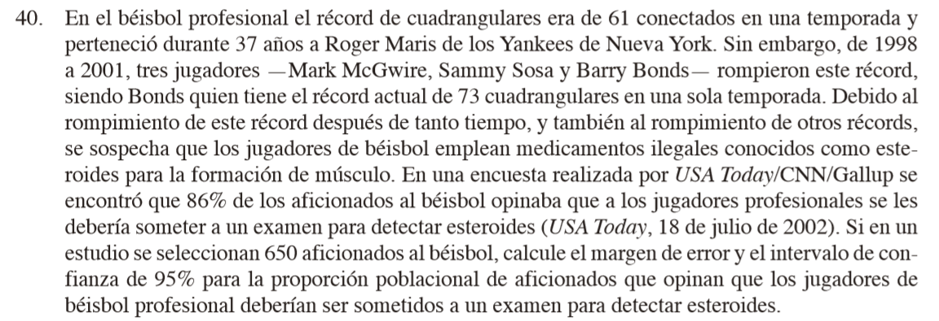

p barra: | 0.86
n: | 650
Nivel de con: | 0.95
alpha: | 0.05
alpha/2: | 0.025
z_(alpha/2): | 1.9599639845
ME: | 0.026675014008
Intervalos: | 0.83332498599 | a | 0.88667501401

42
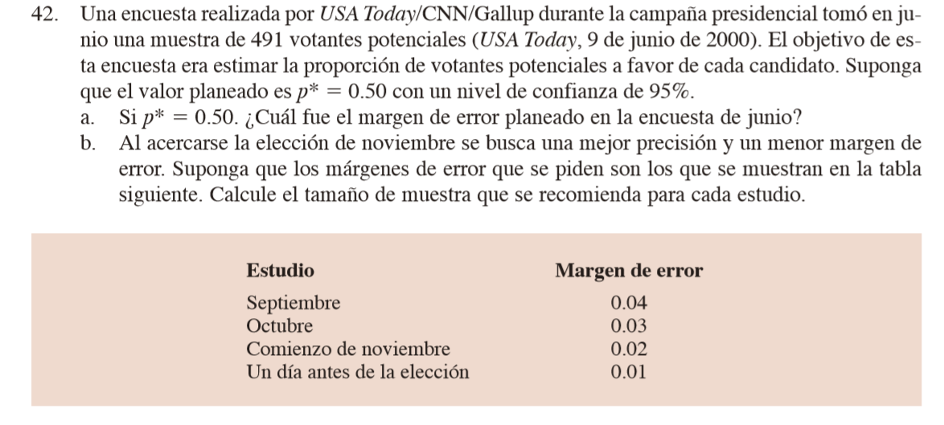

n: | 491
p*: | 0.5
Nivel de con: | 0.95

a) | alpha: | 0.05
 | alpha/2: | 0.025
 | z_(alpha/2): | 1.9599639845
 | ME: | 0.044225968198

b) | Septiembre | 0.04 | n: | 601
 | Octubre | 0.03 |  | 1068
 | Comienzo de noviembre | 0.02 |  | 2401
 | Un dia antes | 0.01 |  | 9604

43
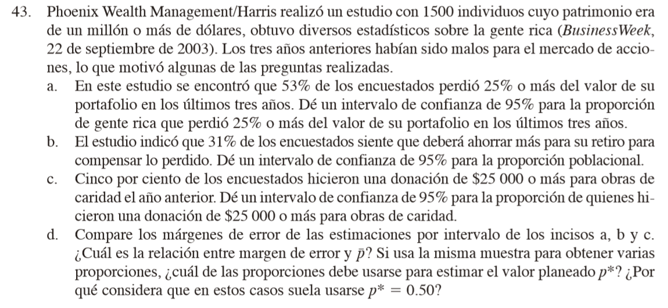

n: | 1500
p barra: | 0.53
Nivel de confianza: | 0.95

alpha: | 0.05
alpha/2: | 0.025
z_(alpha/2): | 1.9599639845

a) | ME: | 0.025257439726
 | Intervalo: | 0.50474256027 | a | 0.55525743973

 | p barra: | 0.31
b) | ME: | 0.023404957335
 | Intervalo: | 0.28659504267 | a | 0.33340495733

c) | p barra: | 0.05
 | ME: | 0.011029333434
 | Intervalo: | 0.038970666566 | a | 0.061029333434

d) | Para un media de p barra = 0.50 tiene mayor margen de error.

